任务系统选择游戏规则优化
任务系统选择游戏规则优化 |  |  |  |  |  | 测试总数量 | 7
测试平台 |  |  |  | 测试日期 |  | Pass | 7
系统&版本 |  |  |  | 最后更新 |  | Fail | 0
文档编写人 |  |  |  | 文档测试人 |  | N/A | 0
策划负责人 |  |  |  | 审阅人员
参考档

序号 | 平台 | 模块 | 功能点 | 前置条件（测试点） | 操作步骤 | 预期结果 | 测试结果 | 备注
1 | 账服 | 运营管理-运营活动-系统任务 | 筛选游戏指定任务时需要支持到指定子游戏 | 1、切换到新手任务 | 1、选择以下任务类型 a、XX游戏打码达到XX b、XX游戏赢利达到XX c、xx厂家下xx游戏的次数达到xx | 1、选择项包括厂商、类型和子游戏 | pass
2 |  |  |  | 1、切换到老用户循环任务 | 1、选择以下任务类型 a、XX游戏打码达到XX b、XX游戏赢利达到XX c、xx厂家下xx游戏的次数达到xx d、连续xx天玩xx次xx厂商下xx游戏 e、xx天内有xx天玩xx次xx厂家下xx游戏 | 1、选择项包括厂商、类型和子游戏 | pass
3 |  |  | 选择类型规则 | 1、选中任意包含指定子游戏的任务 | 1、选择任意厂商 | 1、类型读取账服类型配置，非配置项 2、正确显示所有的游戏类型 3、默认不选择类型 | pass
4 |  |  | 选择子游戏规则 | 1、选中任意包含指定子游戏的任务 | 1、选择任意厂商（in-house除外） 2、选择slots类型 | 1、正确显示所有的类型为slots的子游戏 2、默认不选择子游戏，子游戏选项可为空 3、点击保存提示成功 | pass | 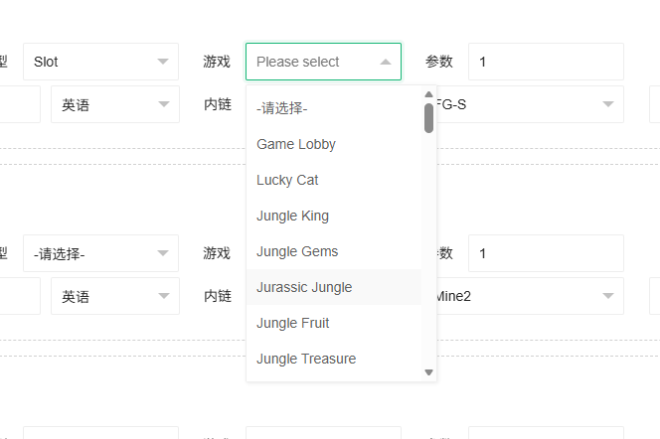
5 |  |  |  | 1、选中任意包含指定子游戏的任务 | 1、选择 in-house 厂商 2、选择 minigame 类型 | 1、正确显示所有的类型minigame的子游戏 2、默认不选择子游戏，子游戏选项不可为空 3、子游戏为空时保存，提示【任务x-请选择对应游戏】 4、子游戏有值时，保存点击保存提示成功 | pass
6 | 大厅 | / | 验证任务子游戏功能 | 1、每日任务中配置任务类型为XX游戏打码达到XX 2、厂商选择A、类型选择B，子游戏选择C，打码量为100 3、保存配置并发布 | 1、创建新号 2、进入E游戏，完成100打码量 3、进入C游戏，完成100打码量 | 1、进入E游戏完成打码量后，任务未完成 2、进入C游戏完成打码量后，任务完成 | pass
7 |  |  |  | 1、每日任务中配置任务类型为XX游戏打码达到XX 2、厂商选择A、类型和子游戏不选择，打码量为100 3、保存配置并发布 | 1、创建新号 2、进入D游戏，完成100打码量 | 1、进入D游戏完成打码量后，任务完成 | pass

